Прайс (обновлено_17.06)
Телефон горячей линии: + 7 775 260 7311 |  | ПРАЙС-ЛИСТ |  | Цены действительны от: 21.08.2026

№ | Наименование | Фото | Описание | При 100%-ой предоплате
1 | Тонометр, измеритель артериального давления TM Temvita Модель 50С | 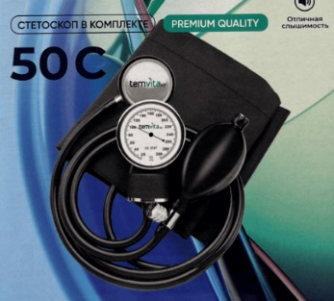 | Медицинский прибор для измерения артериального давления (АД) и частоты пульса применяется в учреждениях здравоохранения и в домашних условиях для определения состояния сердечно-сосудистой системы. При отсутствии проблем уровень артериального давления остается стабильным. Удобная манжета - 22-42 см. Стетоскоп в комплекте | 5,408 ₸
2 | Тонометр, измеритель артериального давления TM Temvita Модель 50В | 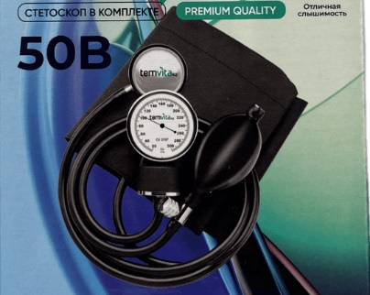 | Медицинский прибор для измерения артериального давления (АД) и частоты пульса применяется в учреждениях здравоохранения и в домашних условиях для определения состояния сердечно-сосудистой системы. При отсутствии проблем уровень артериального давления остается стабильным. Удобная манжета - 25,5-40,6 см. Стетоскоп в комплекте | 5,408 ₸
3 | Элетронный термометр TM Temvita Teddy | 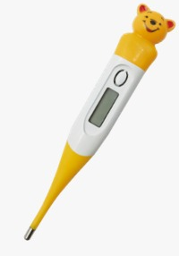 | Диапазон отображения: 32,0°C - 42,9°C (90,0°F - 109,9°F) Точность: ±0,1°C (±0,2°F) Минимальная шкала: 0,1 Время измерения: 60 секунд Звуковой сигнал, автоматическое отключение, память Водонепроницаемый Гибкий наконечник | 1,300 ₸
4 | Электронный термометр TM Temvita Classic | 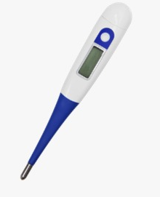 | Диапазон отображения: 32,0°C - 42,9°C (90,0°F - 109,9°F) Точность: +0,1°C (+0,2°F) Минимальная шкала: 0,1 Время измерения: 60 секунд Звуковой сигнал, автоматическое отключение, память Водонепроницаемый Гибкий наконечник | 1,050 ₸
5 | Арт. 01901 Размер 1: 14-16 см Размер 2: 17-19 см Размер 3: 20-22 см Размер 4: 23-27 см | 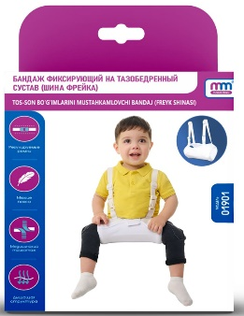 | Бандаж фиксирующий на тазобедренный сустав для новорожденных (Шина Фрейка). Характеристики: регулируемые ремни, мягкие пояса, медицинский трикотаж, дышащая структура. Обеспечивают фиксацию бедер в положении отведения и сгибания под углом большим или равным 90°,способствует правильному формированию вертлужной впадины. Используется при дисплазии тазобедренного сустава легкой степени, предвывих и подвывих бедра. | 3,838 ₸
6 | Арт. 01902 |  | Бандаж детский для пупочной грыжи. Характеристики: с согревающим эффектом, мягкая ткань, застежка VELCRO. Бандаж со специальным пилотом, предназначен для фиксации грыжевого содержимого в брюшной полости и защиты грыжи от ущемления. Применяется при консервативном лечении пупочных грыж у детей до 3-х лет, а также при профилактике выпадения и ущемления грыжевого мешка. | 2,900 ₸
7 | Арт. 01903 Для подбора размера следует измерить окружность талии Размер 1: 68 - 80 см Размер 2: 80 - 100 см Размер 3: 100 - 120см | 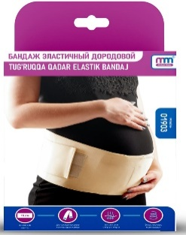 | Бандаж эластичный дородовой. Характеристики: широкая лента, дополнительные ленты крепления, эластичный материал, дышащая структура. Бандаж эластичный дородовой предназначен для снятия нагрузки с поясничного отдела позвоночника и поддержки живота во время беременности. А также, для предохранения от преждевременного (патологического) опускания живота, для уменьшения нагрузки на органы малого таза и нижней части спины, для физиологически правильного положения плода. Материал: латекс, полиэстер, полиамид. | 3,800 ₸
8 | Арт.01904 Для подбора размера следует измерить окружность талии Размер 1: 68 - 78 см Размер 2: 79 - 88 см Размер 3: 89 - 99 см Размер 4: 100 - 108 см Размер 5: 109 - 118 см Размер 6: 119 - 128 см | 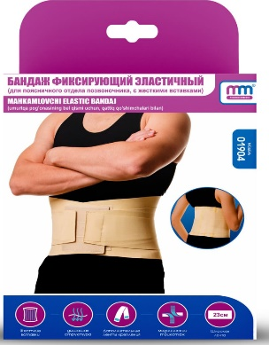 | Бандаж фиксирующий эластичный с жёсткими вставками.Пояс медицинский эластичный, для фиксации поясничного отдела позвоночника, с жесткими вставками лентами усилителями, предназначен для жесткой фиксации при нестабильности поясничного отдела позвоночника. При лечении различных заболеваний: при смещениях и нестабильности поясничного отдела позвоночника, спондилолистез, консолидированных переломах поясничных позвонков, грыжах поясных межпозвоночных дисков. Материал полиэстер. Цвет бежевый. | 6,154 ₸
9 | Арт. 01906 Для подбора размера следует измерить окружность колена Размер 1: 32-34 см Размер 2: 35-37 см Размер 3: 38-41 см Размер 4: 42-45 см Размер 5: 46-50 см | 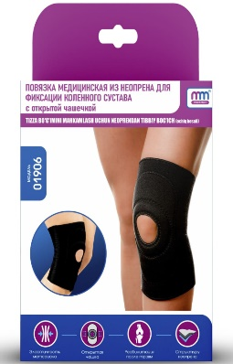 | Повязка медицинская из неопрена для фиксации коленного сустава с открытой чашечкой. Повязка предназначена для использования в лечебно-профилактических целях как средство для фиксации, защиты и поддержания в состоянии покоя связочного (костного) аппарата и мягких тканей коленного сустава. Материал полиэстер.Цвет черный. | 4,000 ₸
10 | Арт. 01907 Для подбора размера следует измерить окружность голеностопа Размер 1: 13-17 см Размер 2: 18-22 см Размер 3: 23-26 см Размер 4: 27-29 см | 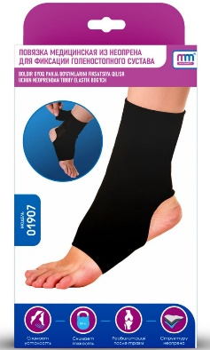 | Повязка медицинская из неопрена для фиксации голеностопного сустава. Характеристики: снимает усталость, снимает тяжесть, реабилитация после травм. Повязка предназначена для использования в качестве лечебно-профилактического средства для фиксации, защиты и поддержания в состоянии покоя связочного (костного) аппарата и мягких тканей голеностопного сустава. Цвет черный. | 3,077 ₸
11 | Арт. 01908 Размер определяется по весу Размер 1: 12-17 кг Размер 2: 18-23 кг | 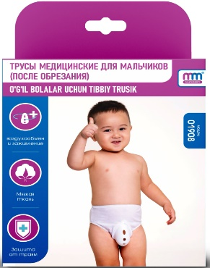 | Трусы медицинские для мальчиков (после обрезания). Характеристики: воздухообмен изаживание, мягкая ткань, защита от травм. Трусы предназначены для избавления ребёнка от болезненных ощущений после процедуры обрезания и способствуют скорейшему заживлению. Обеспечивает необходимую гигиену и способствует безболезненному заживлению. Применяется сразу после хирургического вмешательства. | 1,500 ₸
12 | Арт. 01909 Универсальный | 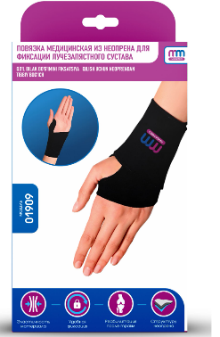 | Повязка медицинская из неопрена для фиксации лучезапястного сустава. Характеристики: эластичность материала, удобная фиксация, реабилитация после травм. Повязка предназначена для использования в качестве лечебно-профилактического средства для фиксации, защиты и поддержания в состоянии покоя связочного аппарата и мягких тканей сустава. Цвет черный. | 2,308 ₸
13 | Арт. 01910 левая Для подбора размера следует измерить длину предплечья Размер 1: 27-31 см Размер 2: 32-37 см Размер 3: 38-46 см | 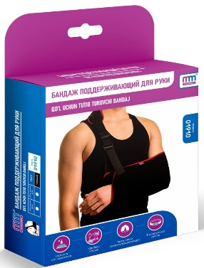 | Бандаж поддерживающий для руки. Левая. Характеристики: эластичность материала, удобная фиксация, реабилитация после травм. Применяется в период реабилитации после переломов, растяжений или хирургического вмешательства плечевой, локтевой и лучевой кисти, для оказания первой помощи. А также, при гипсовой иммобилизации кисти и предплечья, при повреждении связок плечевого сустава, а также в период реабилитации после переломов плечевой, локтевой и лучевой кисти. | 3,462 ₸
14 | Арт. 01910 правая Для подбора размера следует измерить длину предплечья Размер 1: 27-31 см Размер 2: 32-37 см Размер 3: 38-46 см | 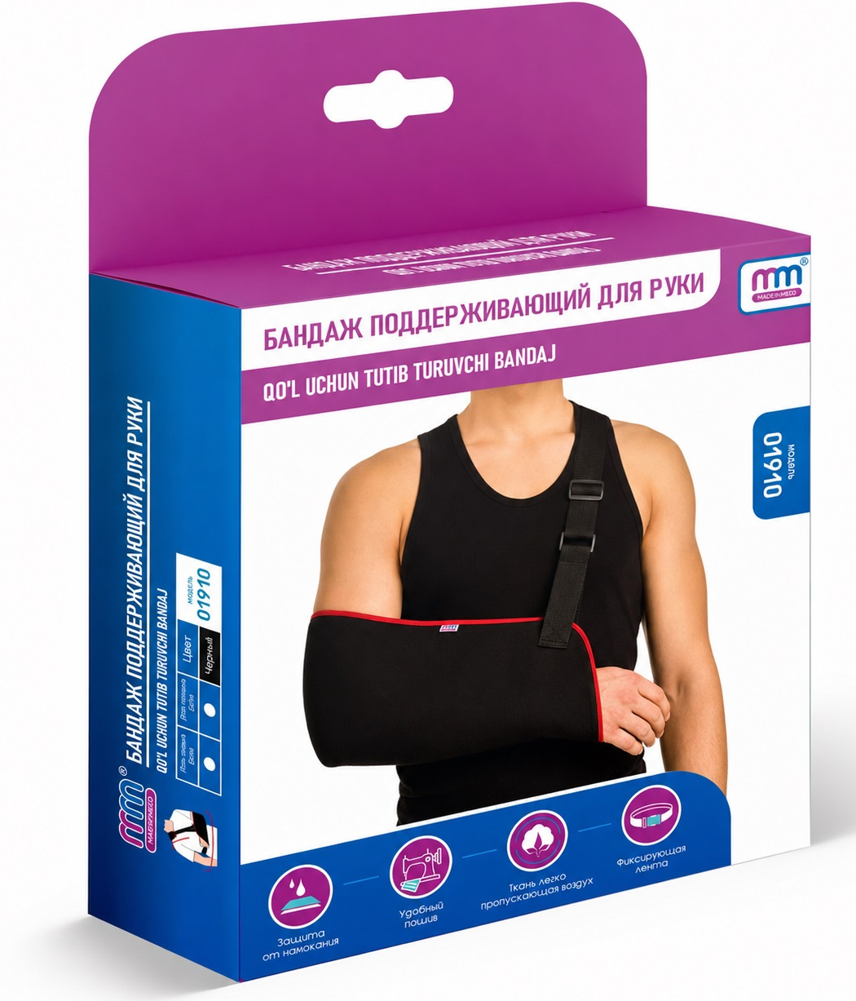 | Бандаж поддерживающий для руки. Правая. Характеристики: эластичность материала, удобная фиксация, реабилитация после травм. Применяется в период реабилитации после переломов, растяжений или хирургического вмешательства плечевой, локтевой и лучевой кисти, для оказания первой помощи. А также, при гипсовой иммобилизации кисти и предплечья, при повреждении связок плечевого сустава, а также в период реабилитации после переломов плечевой, локтевой и лучевой кисти. | 3,462 ₸
15 | Арт. 01912 Для подбора размера следует измерить окружность шеи Размер 1: 36-38 см Размер 2: 39-41 см Размер 3: 42-44 см Размер 4: 45-47 см | 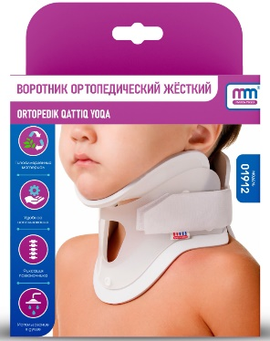 | Воротник ортопедический жесткий. Характеристики: фиксация позвоночника, гипоаллергенный материал, удобное использование, универсальная, использование в душе. Воротник ортопедический жесткий, предназначенный для полной фиксации шейного отдела позвоночника в послеоперационный период после хирургического вмешательства, нестабильности шейного отдела позвоночника, переломах со смещением позвонков в шейном отделе и транспортной эвакуации. Воротник обеспечивает жесткую фиксацию и стабилизацию шейного отдела позвоночника и головы в функционально выгодном положении, разгрузку тел шейных позвонков и мышечно- связочного аппарата шеи. | 5,231 ₸
16 | Арт. 01914 Для подбора размера следует измерить окружность грудной клетки Размер 0: 59-68 см Размер 1: 69-78 см Размер 2: 79-88 см Размер 3: 89-99 см Размер 4: 100-110 см | 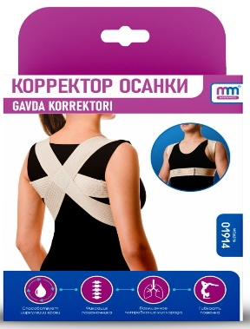 | Корректоры осанки. Характеристики: фиксация позвоночника, способствует циркуляции крови, гибкость позвонка, повышение потребление кислорода, универсальная. Предназначен для профилактики и устранения нарушений осанки и искривлений позвоночника. При лечении различных заболеваний: для выработки закрепления навыков физиологически правильной осанки, при различных видах статической деформации позвоночника: сколиотической болезни и сколиотической осанки, кифозе и кифотической осанке, "круглой спине", сутулости, крыловидных лопатках, при всех видах функциональных нарушений позвоночника, когда деформацией охвачена его значительная часть, а также в начальных стадиях остеопороза. | 3,308 ₸
17 | Арт. 01916 Размер 1: окружность - 28 см высота - 2,7 см Размер 2: окружность - 32 см высота - 3,4 см Размер 3: окружность - 33 см высота - 4 см Размер 4: окружность - 36 см высота - 6,5 см | 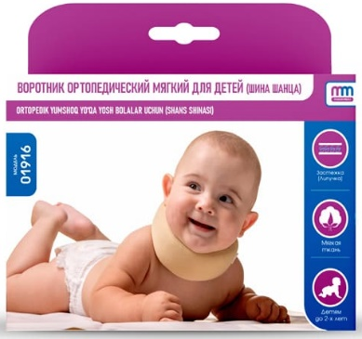 | Воротник ортопедический мягкий , для детей (Шина Шанца). Характеристики: регулируемые ремни, защита от намокания, мягкие пояса, дополнительные ленты крепления. Предназначены для поддержки детей, начинающих ходить, а также для страховки детей, уже умеющих ходить, от случайных падений и ушибов. Наденьте вожжи на ребенка так, чтобы нагрудник располагался на груди ребенка. Отрегулируйте и застегните заднюю застежку таким образом, чтобы нагрудник плотно облегал грудь ребенка, но при этом не сдавливал ее. | 2,769 ₸
18 | Арт. 01929 Для подбора размера следует измерить окружность талии Размер 1: 54-64 см Размер 2: 65-74 см Размер 3: 75-84 см Размер 4: 85-94 см Размер 5: 95-105 см Размер 6: 106-115 см |  | Бандаж медицинский послеоперационный (поддерживающий). Характеристики: с согревающим эффектом, надежная фиксация, широкий размер, универсальная, эластичная воздухопроницаемая лента. Предназначен для поддержания мышц брюшного пресса после операций, при грыжах, опущениях почек, а также рекомендуется женщинам после родов. Материал: латекс, хлопок, полиамид. Цвет бежевый. | 5,000 ₸
19 | Арт. 01930 Размер 3 (1) Окружность шеи 42-47 см Высота воротника 7,5 см Размер 4(2) Окружность шеи 47-52 см Высота воротника 9 см Размер 5(3) Окружность шеи 52-57 см Высота воротника 11 см | 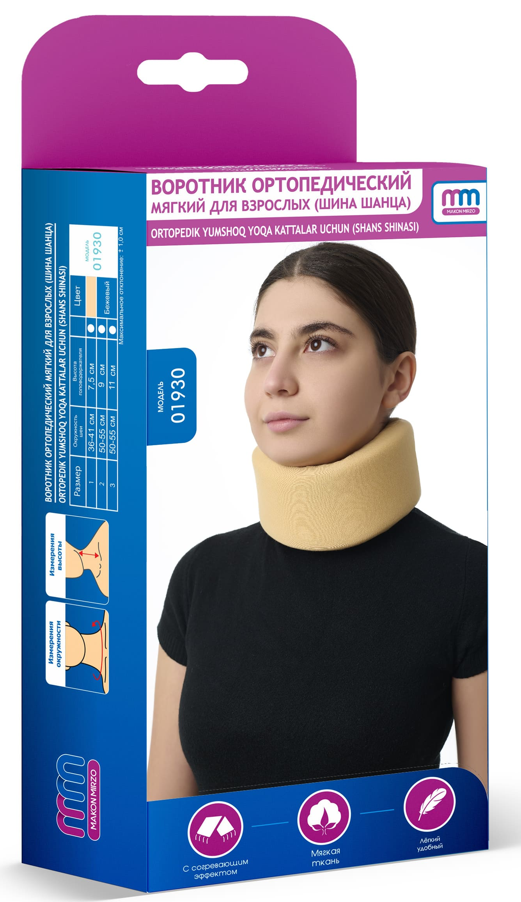 | Воротник ортопедический мягкий , для взрослых (Шина Шанца). Характеристики: с согревающим эффектом, мягкая ткань, мягкие пояса, универсальная. Легкая фиксация шейного отдела позвоночника и головы, разгрузка тел шейных позвонков и мышечно-связочного аппарата шеи, нормализация кровообращения головы и шеи, ограничение движения в шейном отделе позвоночника. | 3,846 ₸
БИНТЫ ЭЛАСТИЧНЫЕ
20 | Бинт эластичный медицинский Normal 10см*0,6 м | 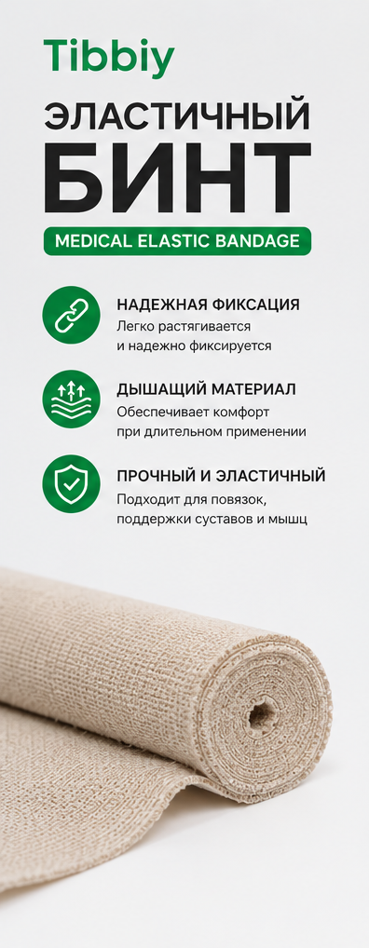 | Бинт эластичный медицинский NORMAL. Бинт эластичный медицинский средней растяжимости. Профилактика и лечение травм или болезней верхних и нижних конечностей: варикозной болезни, хронических венозных воспалительных процессов в до- и послеоперационные периоды, предупреждает возникновение тромбофлебита поверхностных и тромбоза глубоких вен. Для профилактики или лечения травм и заболеваний суставов (артриты, артрозы, слабость связочного аппарата), снимает нагрузку с поврежденного сустава, фиксирует, согревает, снимает отечность, приостанавливая развитие воспалительных процессов. Защищает от травм во время занятий спортом, тяжелой физической работот, при длительных статических нагрузках. Эластичность и отличная компрессия даже после длительного использования и многократной стирки. Высокое содержание хлопка. Для фиксации комплектуется металлическими клипсами | 577 ₸
21 | Бинт эластичный медицинский Normal 10см*1,5 м |  |  | 846 ₸
22 | Бинт эластичный медицинский Normal 10см*3 м |  |  | 1,154 ₸
23 | Бинт эластичный медицинский Normal 10см*5 м |  |  | 1,769 ₸
24 | Бинт эластичный медицинский Normal 12 см*0,6 м |  |  | 769 ₸
25 | Бинт эластичный медицинский Normal 12 см*1,5 м |  |  | 885 ₸
26 | Бинт эластичный медицинский Normal 12 см*3 м |  |  | 1,615 ₸
27 | Бинт эластичный медицинский Normal 12 см*5 м |  |  | 2,500 ₸
28 | Бинт эластичный медицинский Normal 14 см*0,6 м |  |  | 923 ₸
29 | Бинт эластичный медицинский Normal 14 см*1,5 м |  |  | 1,154 ₸
30 | Бинт эластичный медицинский Normal 14 см*3 м |  |  | 1,923 ₸
31 | Бинт эластичный медицинский Normal 14 см*5 м |  |  | 2,769 ₸
32 | Бинт эластичный медицинский Normal 6 см*0,6 м |  |  | 462 ₸
33 | Бинт эластичный медицинский Normal 6 см*1,5 м |  |  | 615 ₸
34 | Бинт эластичный медицинский Normal 6 см*3 м |  |  | 923 ₸
35 | Бинт эластичный медицинский Normal 6 см*5 м |  |  | 1,154 ₸
36 | Бинт эластичный медицинский Normal 8 см*0,6 м |  |  | 538 ₸
37 | Бинт эластичный медицинский Normal 8 см*1,5 м |  |  | 692 ₸
38 | Бинт эластичный медицинский Normal 8 см*3 м |  |  | 1,077 ₸
39 | Бинт эластичный медицинский Normal 8 см*5 м |  |  | 1,692 ₸
 |  |  |  |  |                             

